Städ-cafeteria-slip
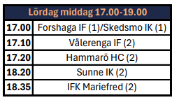
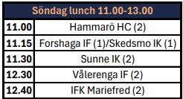
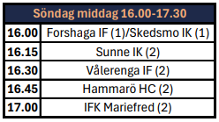
 | STÄDNING SKOLAN
Lör 3/1 | Lagen får plocka undan själva
Sön 4/1 | Lagen får ställa iordning själva
 | Lagen grovstädar

 | STÄDNING ISHALLEN

Mån 5/1 | A-laget 10 pers

 | CAFETERIA |  |  |  |  |  |  |  | MAT

Lör 3/1 | 12.00 - 16.00 | 3 pers | U12P | Levi | Caspian | Felix |  |  | Passtider
 | 16.00 - 20.00 | 3 pers | U12P | Bill | Otis | Arn |  | Lör 3/1
 |  |  |  |  |  |  |  | Middag 17-19 | 16.30 - 20.00 | 2 pers | U11P | Jöns Mauritzon | Nikiforos Ballas

Sön 4/1 | 07.30 - 11.00 | 4 pers | U9P + frukost | Love Sättermon | Joel Johansson | Valter Jansson | Joar Bodén
 | 11.00 - 14.30 | 3 pers | U14P | Vilmer | Wille | Tristan |  | Sön 4/1
 | 14.30 - 18.00 | 3 pers | Tjej | Elmina Melin | Nova-Lie Walfridson | Isabel Lundgren |  | Lunch 11-13 | 10.30 - 14.00 | 2 pers | U10P | Melwin | Lukas
 |  |  |  |  |  |  |  | Middag 16-18 | 15.30 - 19.00 | 2 pers | U11P | Hugo Gullström | Kalle Hedmark

Mån 5/1 | 07.00 - 10.00 | 4 pers | U10P + frukost | Ossian | Oliwer.L | Leonel | Ludvig | Mån 5/1
 | 10.00 - 13.00 | 3 pers | U18P | Fabian | Viggo | Emil |  | Lunch 11-13 | 10.30 - 14.00 | 2 pers | U20P
 | 13.00 - 16.00 | 3 pers | U11P | Olliwer Cassåsen | Aaron Andersson | Ana Trnavac |  | Middag 16-17.30 | 15.30 - 18.30 | 2 pers | U11P | Frank Bejbom | Nikki Torp
 |  |  |  |  |  |  |  | (bokas)

 | SKRIDSKOSLIPNING

